Estadísticas
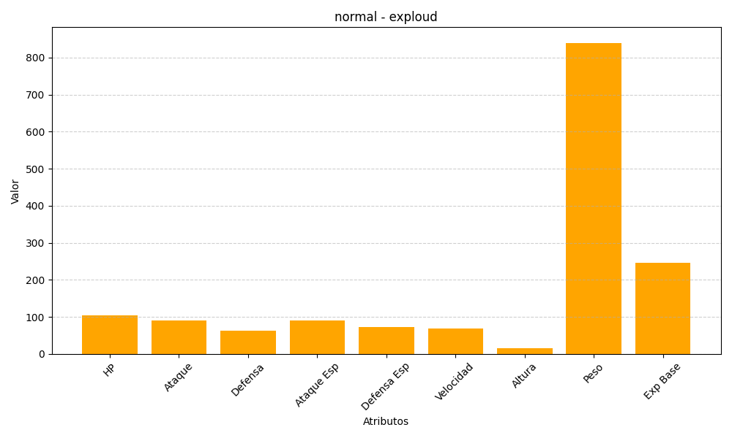
ID | Nombre | Tipo | HP | Ataque | Defensa | Ataque Especial | Defensa Especial | Velocidad | Altura | Peso | Experiencia Base
295 | exploud | normal | 104 | 91 | 63 | 91 | 73 | 68 | 15 | 840 | 245

